工作表1
注意： 价格测算为预估价格，具体单价以腾讯云官网为准
关联资源项 | 数量 | 固定规格（不可选） | 默认规格（可选） | 价格介绍 | 价格测算（单价/小时） 具体单价以腾讯云官网为准 | 首月费用（单价/首月） （具体单价以腾讯云官网为准） |  | 次月费用（单价/次月） （具体单价以腾讯云官网为准） |  | 腾讯云IAAS资源计费详细说明
TCR docker registry镜像仓库 | 1 | 基础版 |  | 0.97元/小时 | 0.97 | 698.4 | 698.4 | 698.4 | 698.4 | https://cloud.tencent.com/product/tcr/pricing
TKE CVM node虚机 | 3 |  | S5.LARGE8 | CVM机型费用0.66元/小时 系统盘费用 0.09元/小时 | 2.25 | 1620 | 540 | 1620 | 540 | https://cloud.tencent.com/product/cvm/pricing
CLB负载均衡 | 1 | 公网类型 |  | 实例费用 0.02元/小时 网络费用 0.8元/GB | 0.02 | 14.4 | 14.4 | 14.4 | 14.4 | https://cloud.tencent.com/product/clb/pricing
DEV环境Postgres DB | 1 |  | 2GB memory, 50GB disk | 0.61元/小时 | 0.61 | 301.44 |  | 237.6 |  | https://cloud.tencent.com/product/postgres/pricing |  | 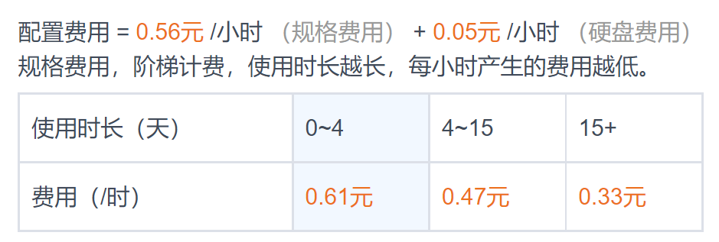
QA环境Postgres DB | 1 |  | 4GB memory, 100GB disk | 1.22元/小时 | 1.22 | 593.28 | 593.28 | 475.2 | 475.2 | https://cloud.tencent.com/product/postgres/pricing | 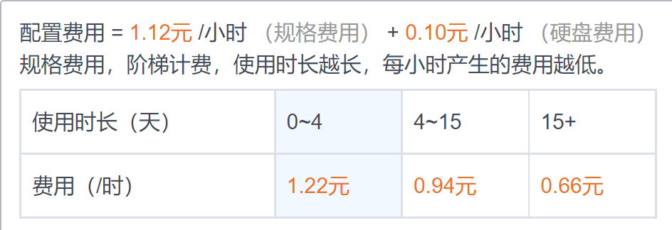
PROD环境Postgres DB | 1 |  | 8GB memory, 150GB disk | 2.39元/小时 | 2.39 | 1169.76 |  | 914.4 |  | https://cloud.tencent.com/product/postgres/pricing |  | 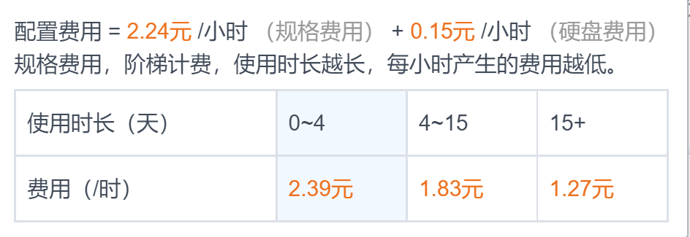
COS bucket存储桶 | 初始为1，后续随着客户APP数据增加会增加 |  | 初始占用容量为0GB，随着 客户APP文件数据增加会 增加 |  | 0 | 0 |  | 0 |  | https://cloud.tencent.com/product/cos/pricing
NAT gateway网关 | 1 |  |  | 网关费用 0.50 元/小时 网络费用 0.80 元/GB | 0.5 | 360 | 360 | 360 | 360 | https://cloud.tencent.com/product/nat/pricing
价格总计 |  |  |  |  | 7.96 | 4757.28 | 2206.08 | 4320 | 2088
 |  |  |  |  | 不包含网络费用 | 不包含网络费用 |  | 不包含网络费用

